钢构彩钢材料清单
钢构彩钢材料清单
6 | 钢结构外墙立面0.8mm | 玻璃棉毡 | 130 | ㎡ | 3900
 |  | 防水透气膜 | ]型 | ㎡ | 3900
 |  | 空气层 | 0.07cm | ㎡ | 3900
 |  | 屋面女儿墙外 | 灰色线条油漆20L/桶 | 桶 | 560 | 14桶
 |  | 纵轴线1、27轴灰色涂层0.8mm厚钢板 | 6800*1140 |  |  | 56张
 |  |  | 5.550*1140 |  |  | 8张
 |  |  | 3600*1140 |  |  | 8张
 |  |  | 2200*1140 |  |  | 66张
 |  |  | 1300*1140 |  |  | 42张
 |  |  | 3750*1140 |  |  | 30张
 |  | 屋面女儿墙内 | 1300*1140 |  |  | 130张
 |  | 横轴线A、D轴灰色涂层0.8mm厚钢板 | 6800*1140 |  |  | 160张
 |  |  | 2150*1140 |  |  | 40张
 |  |  | 1255*1140 |  |  | 108张
 |  |  | 3700*1140 |  |  | 110张
 |  |  | 3560 |  |  | 32张
 |  | 屋面女儿墙内灰色涂层0.8mm厚钢板 | 1300*1140 |  |  | 370张
7 | 排水沟 | 盖板 | 600*600 | 个 | 660 | 1100个
8 | 屋面 | 内顶板灰色0.6mm厚钢板 | 12000*1140 | ㎡ | 1401.4 | 77张
 |  |  | 1730*1140 | ㎡ |  | 14张
 |  |  | 2310*1140 | ㎡ |  | 14张
 |  | 灰色钢板 | 11700mm*1140mm*0.8mm | ㎡ | 4161.456 | 312张
 |  |  | 11950mm*1140mm*0.8mm | ㎡ | 8500.752 | 624张
 |  |  | 1940mm*1140mm*0.8mm | ㎡ | 115.0032 | 52张
 |  |  | 1770mm*1140mm*0.8mm | ㎡ |  | 52张
 |  |  | 1730mm*1140mm*0.8mm | ㎡ |  | 104张
 |  |  | 2310mm*1140mm*0.8mm | ㎡ |  | 104张
 |  | 阳光瓦聚碳酸酯（PC）多层式方格空心板 | 9000mm*1140mm | ㎡ | 872.1 | 85张
 |  | 天沟 | 4000mm长 | m | 400 | 103块
 |  |  | 4000mm长 | ㎡ | 400 | 103块
 |  | 防水卷材 | 1.5厚热塑性聚烯烃（TPO）2m*20m | 件 | 13200 | 330件
 |  | 玻璃棉毡 | 130 | ㎡ | 13200
 |  | 屋脊 | A型板=4m | m | 620 | 155块
 |  | 空气层 | 0.09cm | ㎡ | 13200
 |  | 电动 | 排烟窗 | ㎡ | 514.8
 |  | 天沟SBS改性沥青防水 | 卷材 | ㎡ | 600
9 | 钢构（卫生间、盥洗间、浴室、配电室、过道、报警室、办公室）屋面 依据仓库2结施功能用房屋面结构布置图 | WLT檩条 | C250*75*20*2*3.55m长 | 根 |  | 56根
 |  | ZLT拉条 | Ф12圆钢*1.325m长 | 根 |  | 56根
 |  | ZLT拉条 | Ф12圆钢*1.335m长 | 根 |  | 60根
 |  | XLT拉条 | Ф12圆钢*1.325m长 | 根 |  | 8根
 |  | XLT拉条 | Ф12圆钢*1.33m长 | 根 |  | 8根
 |  | CG撑杆 | Ф12圆钢+Ф25*2.5钢管*0.663m长 | 根 |  | 14根
 |  |  | Ф12圆钢+Ф25*2.5钢管*0.75m长 | 根 |  | 2根
10 | 雨棚 | YZ雨棚柱 | C220*75*20*2.2*2.5m长 | 根 |  | 2根
 |  | YPL雨棚挑梁 | C220*75*20*2.2*1.5m长 | 根 |  | 4根
 |  | YL雨棚横梁 | C220*75*20*2.2*5.2m长 | 根 |  | 2根
 |  | 底部压型钢板 | 1600*1140*0.08 | ㎡ | 340 | 74张
 |  | 上部压型钢板 | 1500*11400*0.08 | ㎡ | 340 | 74张
 |  | 三方檐口滴水板 |  | m | 130
 |  | 玻璃棉毡 | 130mm厚 | ㎡ | 340
11 | 窗套 |  | 5100mm |  |  | 112个
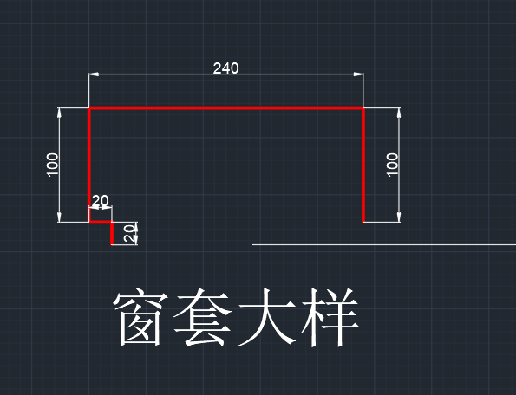
 |  |  | 1100mm |  |  | 120个
 |  |  | 1400mm |  |  | 122个
 |  |  | 2000mm |  |  | 8个
 |  |  | 2600mm |  |  | 16个
 |  |  | 4200mm |  |  | 10个
 |  |  | 4500mm |  |  | 20个
12 | 门套 |  | 7000mm |  |  | 4个
13 | 窗套 |  | 4000mm长 |  |  | 138个
 |  |  | 1400mm长 |  |  | 118个

